Resumen de Ponderaciones
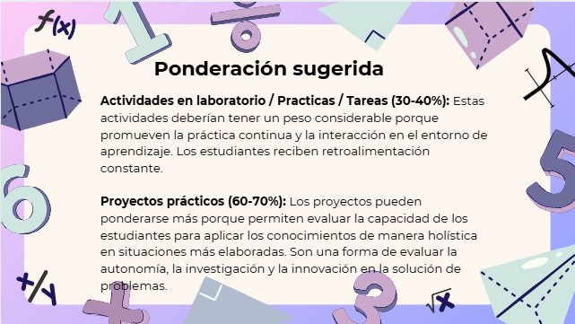
Curso | 770 - Introducción a ala programación y computación 1
Ponderacion
Actividades en Clase | Semana 1 | Semana 2 | Semana 3 | Semana 4 | Semana 5 | Semana 6 | Semana 7 | Semana 8 | Semana 9 | Semana 10 | Semana 11 | Total
 | 1 | 1 | 1 | 1 | 1 | 1 | 1 | 1 | 1 | 0.5 | 0.5 | 10
Proyectos |  |  |  |  |  |  |  |  |  |  |  | 70
Practicas |  |  |  |  |  |  |  |  |  |  |  | 10
Tareas |  |  |  |  |  |  |  |  |  |  |  | 0
Examen Final |  |  |  |  |  |  |  |  |  |  |  | 10
Total |  |  |  |  |  |  |  |  |  |  |  | 100 | 100

Tiempo de Auto Aprendizaje

Proyectos |  |  |  |  |  |  |  |  |  |  |  | 134
Practicas |  |  |  |  |  |  |  |  |  |  |  | 84
Tareas |  |  |  |  |  |  |  |  |  |  |  | 0
Total |  |  |  |  |  |  |  |  |  |  |  | 218

